申込書記入例
第８回 ３ｘ３ U18日本選手権大会 京都府予選大会
［記入例］
大会参加申込書

どちらかに○を付けてください。
フリガナを記入してください。
カテゴリー |  | U18 【 男子 ・ 女子 】 ※○を付けてください。
フリガナ |  | チーム キョウト
チーム名 |  | TEAM KYOTO
フリガナを記入してください。
代表者 | フリガナ | キョウト タロウ
 | 氏名 | 京都 太郎
代表者の住所を記入してください。
 | 住所 | 〒 ー
エントリーや登録に関わる事で事務局から、代表者に問い合わせる場合があります。
 | 連絡先 | [電話番号] | [携帯番号]
エントリーや登録に関わる事で事務局から、代表者に問い合わせる場合があります。
 | メールアドレス
FIBA登録者情報 |  | フリガナ | 生年月日 | 年齢
フリガナを記入してください。
 |  | 氏名
 |  | ローマ字
 |  | PLANET 登録アカウント名 | メールアドレス | 背番号
 | player ① | ハタナカ シンイチロウ | 1984-04-28 | 36
誕生日は西暦で記入してください。
 |  | 畑中 愼一郎
 |  | HATANAKA SHINICHIRO
背番号はスコアの登録や大会結果を事務局で入力するときに必要になります。
 |  | Shinichiro Hatanaka | ○○○△△△@□□□.com | 00
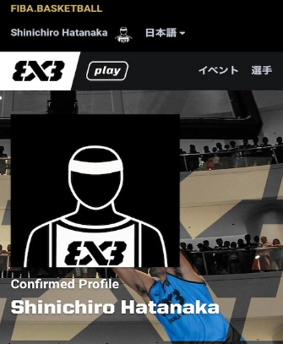
プラネットで登録した登録名を記入してください。
事務局が大会開催前に、参加チームの登録と選手をイベントメーカーというものに登録します。
選手追加する際、”プラネットで登録した登録名”で検索して追加をします。
登録名は、漢字、ひながな、カタカナ、ローマ字いずれでも登録が可能で、登録されている字体で検索しないとヒットしないため、”プラネットに登録したアカウント名”を記入してください。
上記で検索できない場合は、メールアドレスで検索をします。
各playerのメールアドレスも必ず記入してください。
 | player ②

 | player ③

 | player ④

コーチがいる場合のみ記入してください。
マネージャーがいる場合のみ記入してください。
コーチ
マネージャー

承諾書(U18用)
 |  | 令和 |  | 年 | 月 | 日

（一社）京都府バスケットボール協会 御中
［同意事項］ ・本大会のエントリー等で得た代表者の個人情報は、主催者の厳密な管理の下、この大会に関する諸連絡に限り使用します。 ・本大会のエントリー等で得た選手の個人情報は、主催者の厳密な管理の下、主催者が行う競技登録や記録の目的で使用する場合があります。 ・本大会中に撮影された写真などを印刷物やホームページ等への掲載権は主催者に帰属します。 ・本大会期間中の競技以外（移動中含む）での事故等について、主催者は一切の責任を負わないものとします。 ・本大会の競技中のケガ等に関しては、応急処置を行うが、その後、対応については、一切の責任を負わないものとし、主催者が加入するスポーツ傷害保険で対応するものとします。
【出場選手記入】
 | 姓 |  | 名
フリガナ
氏名
チーム名

【保護者記入】
保護者名 | フリガナ |  |  |  | 印
 | 氏名
住所
連絡先
私 は、 が第８回 ３ｘ３ Ｕ１８日本選手権大会 京都府予選大会へ参加することを同意いたします。
上記の個人情報は、京都府バスケットボール協会に関する諸連絡の為のみに利用するものであって、当該目的以外に利用することはありません。
(一社)京都府バスケットボール協会事務局
℡075-644-4738 Fax075-644-4739 受付時間：平日13時30分～16時30分

